제안 서식
제 안 서
기본 정보
 | 제 안 자 | 성화진
 | 소속부서 | 시설관리처 안전총괄부
 | 직 급 | 기술 6급 성화진
 | 제 안 명 | 운동 전 10초! 자가 안전확인제
 | 제안구분 | 지정제안
 | 분 야 | 안전
 | 실행부서 | 시설관리처 시설운영부
제안 내용
배 경 |  | * 체육시설은 다양한 연령과 신체상태의 시민이 이용하고 있으며, 특히 고령 이용자의 경우 몸 상태가 좋지 않은 상황에서도 운동을 위해 시설을 방문하는 사례가 있음 * 운동 중 어지럼증이나 갑작스러운 건강 이상으로 쓰러지는 등 안전사고가 발생할 수 있어, 운동 시작 전 자신의 몸 상태를 확인하는 사전 예방이 필요함 * 이에 이용자가 운동 전 간단하게 자신의 몸 상태를 확인하고 무리한 운동을 자제할 수 있도록 「운동 전 10초! 자가 안전확인제」를 운영하고자 함
추진내용 |  | ① 운동 전 10초 자가 안전확인 이용자가 운동 전 스스로 확인 → 흉통·호흡곤란·심한 두근거림 → 어지럼증·심한 두통 → 평소와 다른 심한 피로·통증 → 음주 등 정상적인 운동이 어려운 상태 ② 안내문 및 QR코드 활용 체육시설 주요 장소에 자가 안전확인 안내문 게시 QR코드를 통해 운동 전 자가 안전확인 방법 및 안전수칙 안내 ③ 이상징후가 있을 경우 무리한 운동 자제 하나라도 이상이 있는 경우 무리한 운동을 자제하고, 필요시 강사 또는 직원에게 알리도록 안내
기대효과 |  | * 운동 전 건강 이상징후 확인을 통한 안전사고 예방 * 고령 이용자 등 안전취약 이용자의 사고 예방 강화 * 이용자 스스로 참여하는 자율적인 안전관리 문화 조성 * 사고 발생 후 대응에서 사전 예방 중심의 안전관리 강화 * 기존 시설과 QR코드를 활용하여 적은 비용으로 시행 가능
첨부 자료(사진, 현황자료 등)
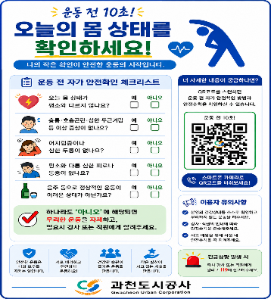 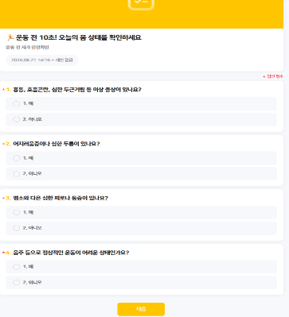  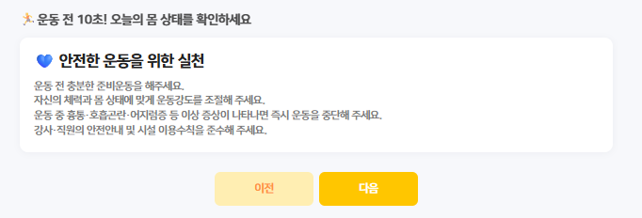 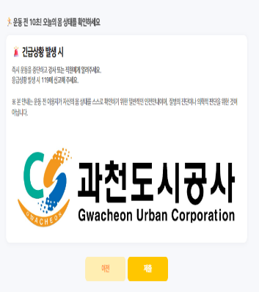

 |  | 0

